상품제안서
스톱펜S 항균 (부착볼펜) | 상품코드: S20512

 |  |  |  |  |  |  | 02-713-8555 | www.synergygift.co.kr
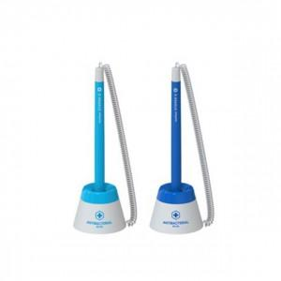

【상세/제작정보】

【인쇄/포장옵션】 | 스티커 / OPP(비닐)

【공급단가】 | 수량 | 500~ | 1,000~ | 3,000~ | 5,000~ | 10,000~
*VAT별도 | 단가 | 1,300원 | 1,260원 | 1,210원 | 1,160원 | 1,130원

【상품 URL】 | https://www.synergygift.co.kr:443/src/goods_detail.php?gdno=20512

